PU
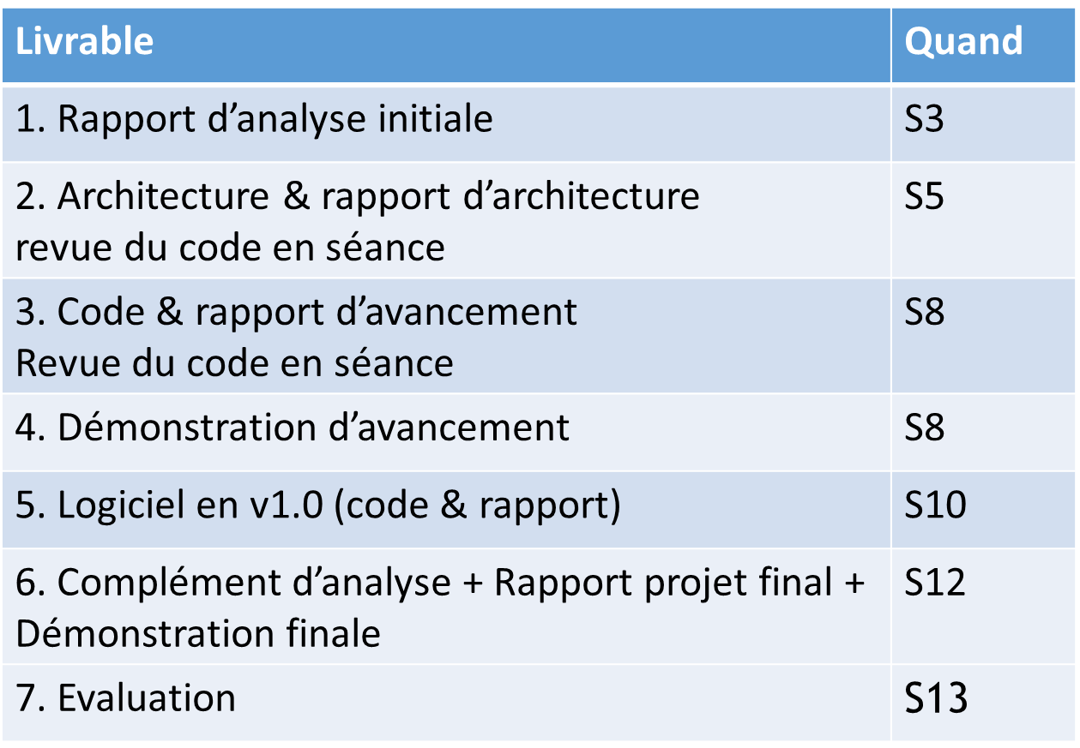
 | Création |  | Elaboration |  | Contruction ------------------------------------------------------- |  |  |  |  |  |  |  | Transition -->

Spécifications
Analyse
Conception
Développements & Tests U.
Ecriture Tests
Exécution tests
Prépa & démo |  |  |  |  |  |  |  | Client |  |  |  |  | Client
Rapports
 | S1 | S2 | S3 | S4 | S5 | S6 | S7 | S8 | Pâques | S9 | S10 | S11 | S12 | S13
 |  |  | It1 | It2

